Лист1
ENG | version control
ENG | source control
RUS | Распределённая система управления версиями.
UZB | tarqatilgan versiyani boshqarish tizimi.

 |  | Mavzu: Xar bir dasturchi bilishi shart bulgan GIT tizimi ( bu o'zi nima )

0) | Versiya
1) | Git Dasturchilarga bir loyha ustida jamoa bo'lib ishlashga imkoniyat beradi
2) | Yaratilayotgan dasturning fayllarini, jamoaga bo'lgan xamma dasturchilar ishlatishiga imkoniyat beradi

3) | Jamoaga bo'lgan xar bitta dasturchi , yaratilayotgan dasturni yangi versiyasini olib o'zgartirib va qaytib qo'yishga imkoniyat beradi

4) | xar bitta dasturchi qilgan o'zgarishlarini jamoadagi qolgan dasturchilar xam ko'rib biladi yani qaysi kod o'zgargan ,kim tomondan o'zgartirilgan va qaysi vaqt o'zgartirilgan

 | Tarmoqli loyiha saqlash tizimi ( Ветвистая структура хранение проекта )

 |  |  |  |  |  | Daraxt
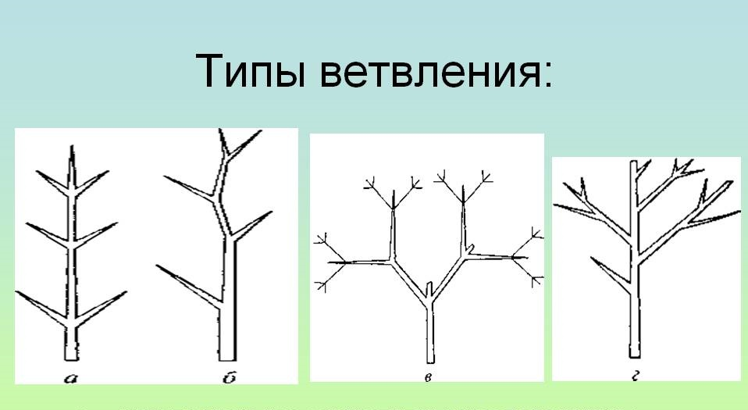

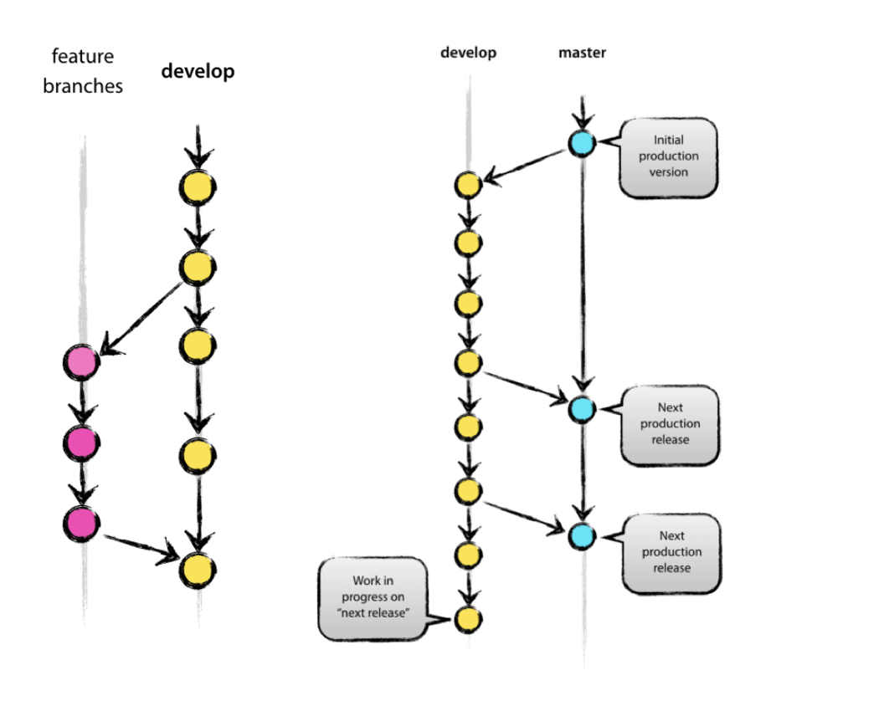
 |  |  |  |  |  |  |  |  |  |  |  | Ответвление | Ajralish

 |  |  |  |  |  |  |  |  |  |  |  | merge ( Мерж ) | Birlashtirish

 |  |  |  |  |  |  |  |  |  |  |  | Слияние веток | Birlashish

 |  |  |  |  |  |  |  |  |  |  |  | branch ( Ветки ) |  | Filiallari

 |  |  |  |  |  |  |  |  |  |  |  | Сode review process | Kodni ko'rib chiqish jarayoni

 |  |  |  |  |  |  |  |  |  |  |  | Фича | Xususiyat

 |  |  |  |  |  |  |  |  |  |  |  | Коммит | Majburiyat

 |  |  |  |  |  |  |  |  |  |  |  | Bu usul avalgi versiyalarni olishga xam imkon beradi

 |  |  |  |  |  | Git flow | ( Git oqimi )

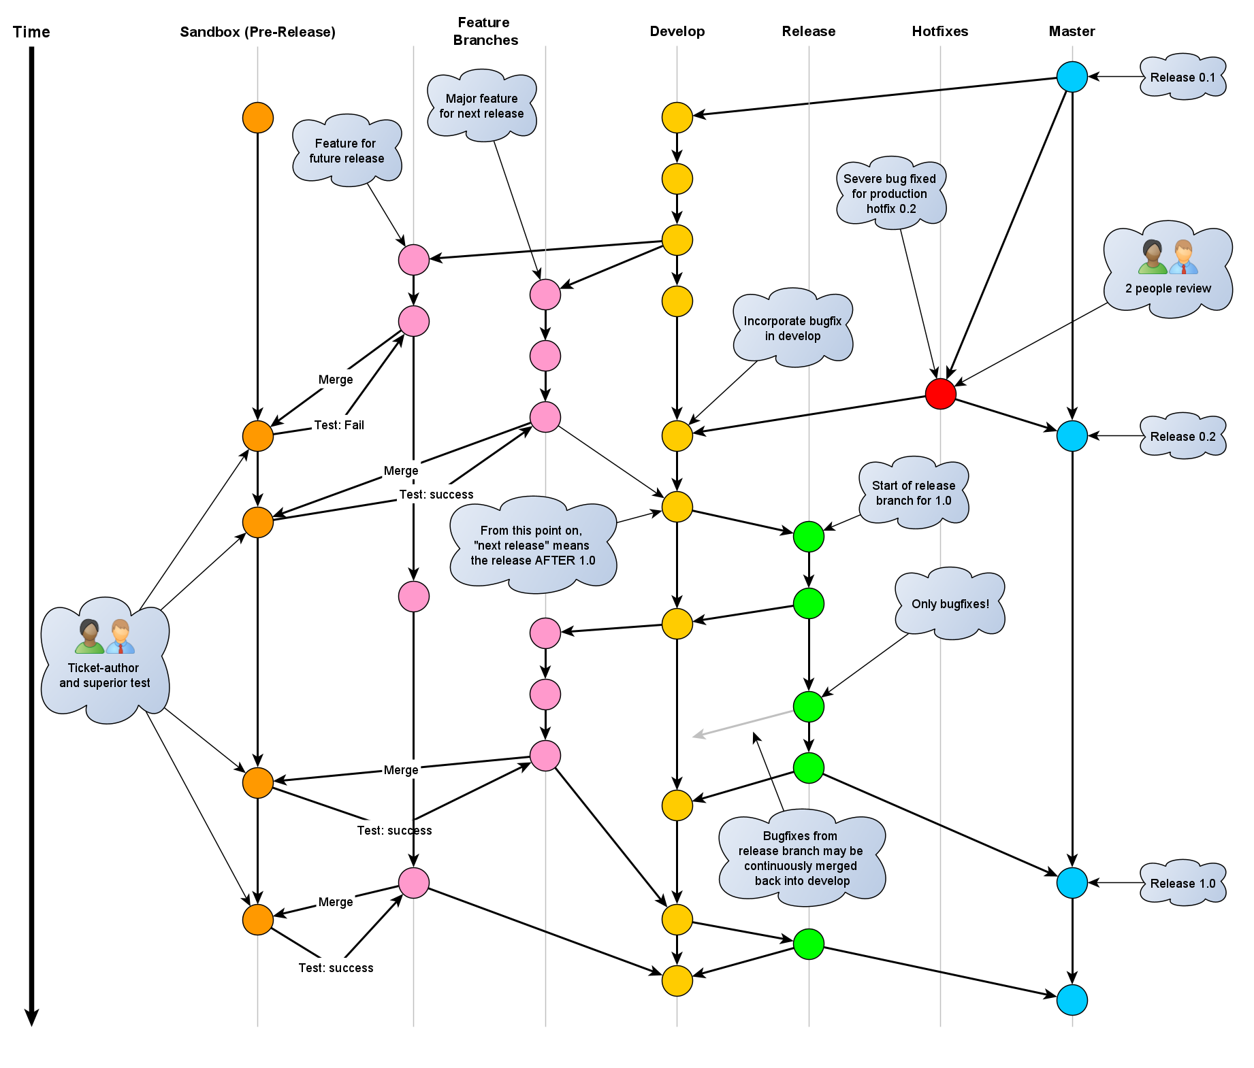

 |  |  |  |  |  |  |  | Gitning Kodlari

 | git | --version |  | Gitni versiyasini ko'rsatadi
 | git | config --global user.name " IslamDev " |  |  |  |  |  | Uzizni ismizni yozish kerak git bilishi uchun kimligizni
 | git | config --global user.email " molsi1994@mail.ru " |  |  |  |  |  |  | Uzizni emailizni yozish kerak git bilishi uchun kimligizni
 | git | log | Gitni konsolini ko'rsatadi
 | cd | manzil | dasturizni qayerga yaratmoqchi bo'sangiz o'sha papkaga borsayiz bo;ladi
 | mkdir | papka ismi |  | papka yaratadi
 | git | init | Siz tanlagan papkaga repozitoriya yaratadi ( gitni ishga tushuradi va ko'rinmas papka yaradi dasturni kuzatish uchun )
 | ls |  | Papkani ichida nechta Fayl borligini ko'rsatib beradi
 | git | status | Gitni statusini ko'rsatadi ( fayllar qaysi xolatga turganini ko'rsatadi yanni qaysi fayl kuzatilobti qaysi fayl kuzatilmayobti )
 | git add | index.html |  | Vaqtincha soxranit qilib qoyadi siz tanlagan faylni
 | git add | --all |  | Vaqtincha soxranit qilib qoyadi xamma fayllarni
 | git | commit -m " " |  | Sizning qilgan ishlarizni saxranit qilib qo'yadi ( xar bita saxranit qilganiz sizning rivojlanishizga qadam bo'ladi agar dasturizga xatolik bo'lsa siz xoxlagan qadamingizga qaytishiz mumkin. qo'shtirnoq ichiga komentari qo'yish shart)

 | git | status --short |  | Gitni statusini qisqacha ko'rsatadi

 | U |  |  |  | A |  |  |  | M |  | D

Kuzatilmayotkan Fayllar |  |  |  | Kuzatilayotgan fayllar |  |  |  | O'zgartirilgan fayllar |  | Udalit qilingan fayllar

 | git | commit -help |  | Tanlangan komandani kodlarini chiqoradi

 | git | help --all |  | Gitni Xamma kodlarini chiqoradi

 |  | SHIFT + G |  |  |  | q

 | Ro'yxatni oxiriga boradi |  |  |  | Ro'yxatdan chiqish

 | git | branch |  |  | Local repozitoriyada nechta versiya ochilganini ko'rsatadi
 | git | branch images |  |  | Asosiy Repozitoriyadan yangi/alohida versiya yaratadi.
 | git | checkout images |  |  | Boshqa versiyaga kiradi
 | git | checkout -b error |  |  | Versiya yaratadi va unga o'tadi
 | git | merge images |  |  | Versiyalarni bir biriga ulaydi
 | git | branch -d error |  |  | Versiyani udalit qiladi


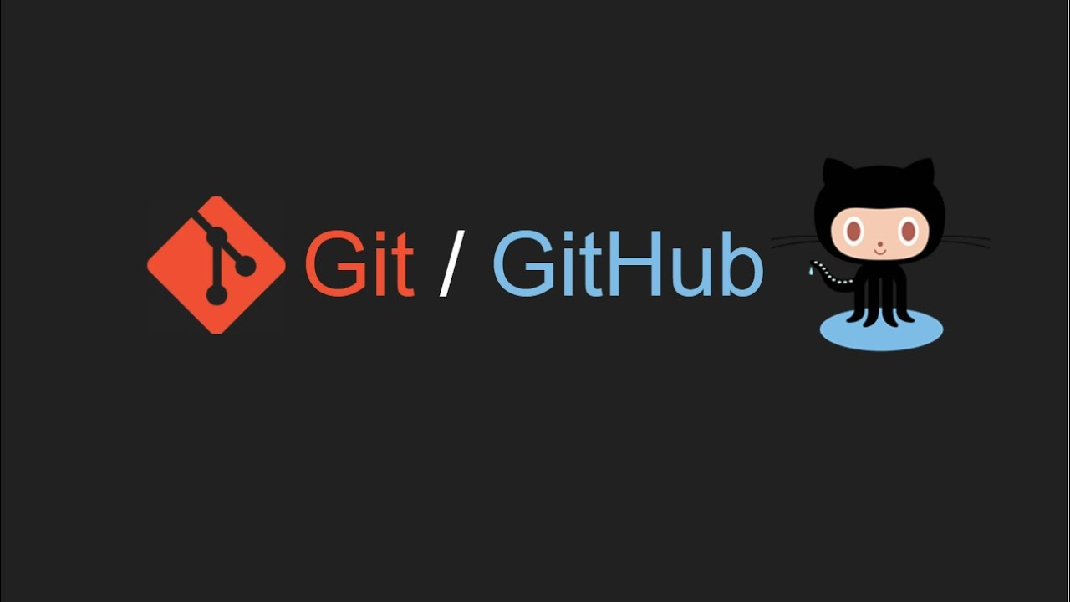

 |  |  |  |  | Mavzu : Github ombori ( репозитория )

0 ) | social coding ( birgalikda kod yozamiz ( Пишем код вместе ) )
1) | open source project ( ochiq kodli loyiha ( проект с открытым исходным кодом ) ) githubda ochiq kodli proektlar juda ko'p, bu bizlarga boshqa dasturchilarni proektiga kirish va ularni proektiga yordamlashish va tajriba ortrishga imkoniyat beradi

2) | portfel ( портфолио ) githubda portfoliamizni qo'ysak bo'ladi , ishga kirish kerak bo'lgan payt o'zizni qilgan ishlarizni ko'rsatishga imkoniyat beradi

 | git remote add origin |  |  | URL | lokal rapozitoriyamizga Github repozitoriya URL manzilini ulaymiz
 | git push --set-upstream origin master |  |  |  |  | asosiy masterimizni URL manzilga asosiy qilib qo'yamiz
 | git fetch origin |  | kuzatilgan filial/repozitoriya o'zgarish tarixini oladi.
 | git log origin/master |  |  | Githubda qaysi kod va qachan o'zgarganini ko'rsatadi
 | git diff origin/master |  |  | Gitni lokal ( masteri ) bilan Githubni ( masteri ) bilan bo'lgan farqini ko'rsatadi
 | git merge origin/master |  |  |  | lokal ( master ) bilan Github ( master ) ga birlashtiradi
 | git pull origin |  | barcha o'zgarishlarni masofaviy repozitoriyadan siz ishlayotgan local repozitoriyaga qo'shadi
 | git push origin |  | local repozitoriyani Github repozitoriyaga yuboradi
 | git branch -a |  | barcha local va Github filiallarni ko'rish uchun
 | git branch -r |  | barcha Github filiallarni ko'rish uchun
 | git checkout develop |  |  | Siz Gitgubga yaratgan filyalga o'tadi
 | git pull
 | git push
 | git push origin develop

